BALANZA DE PISO - MST150B
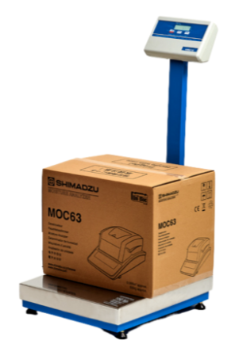
MAQUINARIAS Y HERRAMIENTAS
EQUIPO: BALANZA DE PISO
MARCA | KRETZ
MODELO | MST 150B
ORIGEN | Argentina
PROVEDOOR | KRETZ
MATERIAL | Acero inoxidable
ANCHO | 430 mm
LARGO | 510 mm
ALTO | 475 mm
COLUMNA | 800 mm
ALIMENTACIÓN | Entrada 110–240 Vca / salida 15 Vcc 700 mA
POTENCIA | 10 W
CAPACIDAD | 150 kg / 50 g
PESO | 16 kg
PRECIO (VENTA) | $1,500,000.00

AMASADORA - SSD130D
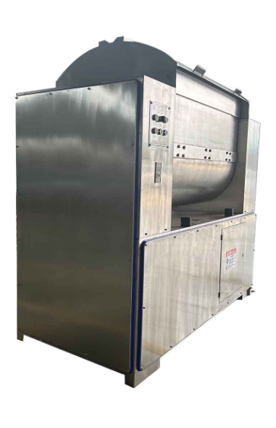
MAQUINARIAS Y HERRAMIENTAS
EQUIPO: AMASADORA DOBLE Z
MARCA | MFP MAQUINARIA
MODELO | AMASADORA HORIZONTAL TIPO DOBLE Z
ORIGEN | Argentina
PROVEDOOR | Maquina panadera
MATERIAL | Acero inoxidable
FUENTE DE ALIMENTACIÓN | Eléctrica
ANCHO | 620mm
LARGO | 1390mm
ALTO | 1350mm
PESO | 500 kg
POTENCIA | 3,55 kW
VOLTAJE | 380 V
CAPACIDAD DE CARGA | 75 kg | usd
PRECIO (VENTA) | USD 18.000

HORNO ROTATIVO - SIGMA B-7090
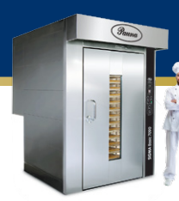
MAQUINARIAS Y HERRAMIENTAS
EQUIPO: HORNO ROTATIVO
MARCA | Pauna
MODELO | SIGMA B-7090
ORIGEN | Argentina
PROVEDOOR | Pauna S.A.
MATERIAL | Acero inoxidable
ANCHO | 1600 mm
LARGO | 1950 mm
ALTO | 2550 mm
PESO | 1130 kg
FUENTE DE ALIMENTACIÓN | Gas o Gasoil
POTENCIA | 2,5 HP / 1,84 Kw
MEDIDA BANDEJA | 700 x 900 mm
CANTIDAD DE BANDEJAS | 15 / 18 / 20 unidades
CAPACIDAD | 45 kg/h
SUPERFICIE DE COCCIÓN | 9,45 m2
POTENCIA CALÓRICA | 70000 kcal
MEDIDA MÍNIMA DE ACCESO | 1300 mm
PRECIO (VENTA) | $25,000,000.00

BATIDORA - BR100B
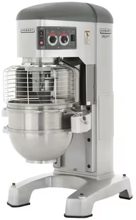
MAQUINARIAS Y HERRAMIENTAS
EQUIPO: BATIDORA PLANETARIA
MARCA | Hobart
MODELO | Legacy + HL800
ORIGEN | USA
PROVEDOOR | Hobart Corporation
MATERIAL | Acero inoxidable + Aluminio
ANCHO | 732 mm
LARGO | 1166 mm
ALTO | 1641 mm
PESO | 624 kg
POTENCIA | 2,24 kW / 3 HP
VELOCIDADES | 27/55/96/183/322 rpm
VOLTAJE | 380/50 V/Hz
CAPACIDAD DE CARGA | 75,7 L
CAPACIDAD DE BATIDO | 45,4 kg/ciclo
SISTEMA DE ELEVACIÓN | Eléctrico/Motorizado
PRECIO (VENTA) | Pedir cotización

DETECTOR DE METALES - VMS-T12
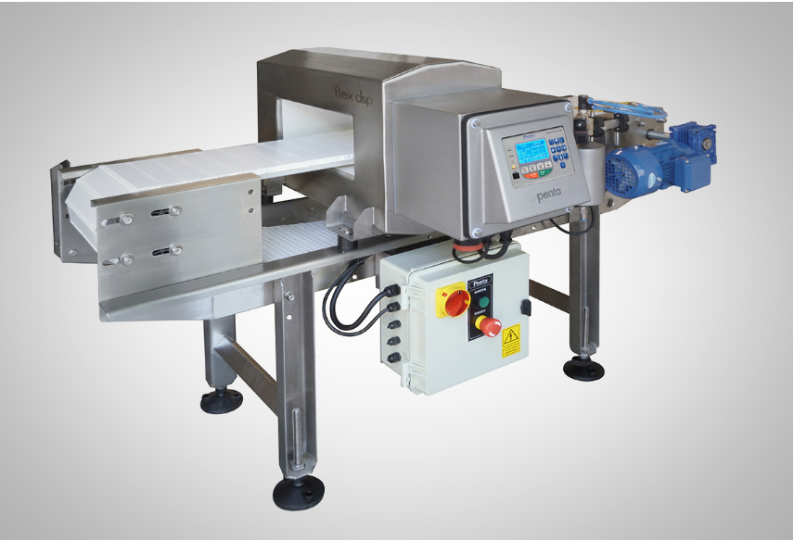
MAQUINARIAS Y HERRAMIENTAS
EQUIPO: DETECTOR DE METALES
MARCA | Penta
MODELO | VMS-T12
ORIGEN | Argentina
PROVEDOOR | Penta
MATERIAL | Acero inoxidable
ANCHO | 200mm
LARGO | 1300 mm
ALTO | 1000 mm
PESO | 220 kg
POTENCIA | 90 W
VELOCIDADES | 30 metros/min
VOLTAJE | 220/50 V/HZ
PRECIO (VENTA) | USD 2.433

MÁQUINA DE ENVASO PANES - KL-25
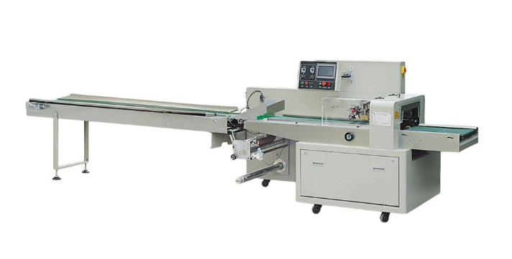
MAQUINARIAS Y HERRAMIENTAS
EQUIPO: MÁQUINA DE ENVASADO PAN Y BUDIN
MARCA | Brunetti | Sección Operativa | Producción (kg/año) | Hs activas/año | Producción (kg/h) | Semielaborado
MODELO | EFH700X |  |  |  |  |  | Panes | Budines
ORIGEN | Villa Gobernador Gálvez, Santa Fe, Argentina | Batido | 395,371 | 3,824 | 103 | Batido (masa) | 40.00% | 60.00%
PROVEDOOR | Brunetti Hermanos | Dosificado | 395,371 | 3,824 | 103 | Masa | 40.00% | 60.00%
ANCHO | 4380 mm |  | 395,371 | 3,824 | 103 | Panificado en molde | 40.00% | 60.00%
LARGO | 1170 mm | Horneado | 343,973 | 3,824 | 90 | Panificado en molde | 40.00% | 60.00%
ALTO | 1500 mm | Enfriado | 319,895 | 3,824 | 84 | Panificado en molde | 40.00% | 60.00%
PESO | 1260 kg | Envasado | 319,895 | 3,824 | 84 | Empaque (Cajas) | 40.00% | 60.00%
POTENCIA | 3,6 kW
VELOCIDAD | 10-15 paquetes/min
VOLTAJE | 220/50 V/HZ
PRECIO (VENTA) | Pedir cotización |  |  |  | 33.6 | 50
 |  |  |  |  | 33600 | 50400
 |  |  |  |  | 84 | 280
 |  |  |  |  | 364 |  | unidades/hs

CORTADORA DE PANES - ACE-31G
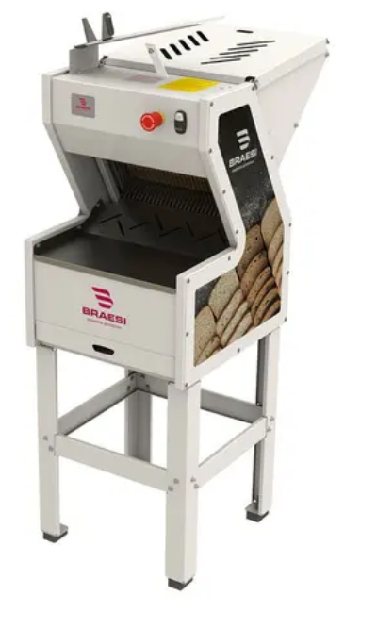
MAQUINARIAS Y HERRAMIENTAS
EQUIPO: REBANADORA DE PAN
MARCA | Braesi
MODELO | FB-12 G2
ORIGEN | Brasil
PROVEDOOR | Braesi Equipamentos para Alimentação Ltda.
MATERIAL | Acero inoxidable / Cuchillas de Acero al carbono
ANCHO | 477 mm
LARGO | 721 mm
ALTO | 1417 mm
PESO | 66 kg
CONSUMO MEDIO | 0,5 Kw.h
VOLTAJE | 220/50 V/HZ
VELOCIDAD | Hasta 360 piezas/hora
PRECIO (VENTA) | $2,203,151.00

MÁQUINA DE ENVASADO VERTICAL -
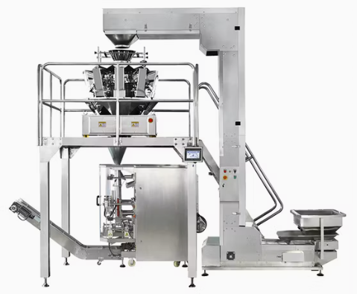
MAQUINARIAS Y HERRAMIENTAS
EQUIPO: MÁQUINA DE ENVASADO VERTICAL
MARCA | ZON PACK
MODELO | ZH-BL-10
ORIGEN | China
PROVEEDOR | Hangzhou Zhongheng Packaging Machinery Co.
MATERIAL | Acero inoxidable
ANCHO | 970 mm
LARGO | 1530 mm
ALTO | 1700 mm
PESO | 1800 kg
POTENCIA | 6,5 kw
VOLTAJE | 220/50 V/HZ
VELOCIDAD | 30-70 bolsas x minuto | Capacidad= | 4.5 | kg/min
PRECIO (VENTA) | USD 7.000 |  | 270 | kg/h

HORNO TUNEL GD-BTOM10
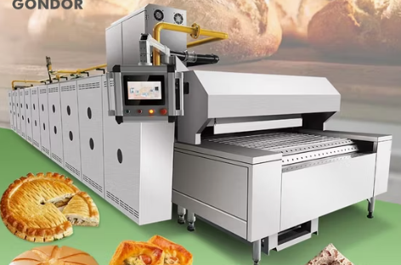
MAQUINARIAS Y HERRAMIENTAS
EQUIPO: HORNO TUNEL
MARCA | Gondor
MODELO | GD-BTOM10
ORIGEN | China
PROVEEDOR | Henan Gondor Machinery Co., Ltd.
MATERIAL | Acero inoxidable
FUENTE DE ALIMENTACIÓN | Electricidad y Gas
TEMPERATURA | 0° - 300° C
ANCHO | 0,8 metros
LARGO | 13 metros |  | 200
ALTO | 1,70 metros
PESO | -
POTENCIA | 52 KW
VOLTAJE | 380 V
PRECIO (VENTA) | USD 18.499

 | T° | 200 | °C
 | Tiempo | 300 | s

 | Diametro promedio | 3.25 | cm
 | Gramaje promedio | 11.4 | gr

 | Ancho útil | 69.75 | cm | Se dejan 35mm de cada lado
 | Diametro promedio + separación | 6.75 | cm | Espacio entre galletitas de 35mm
 | Cantidad de galletitas por fila | 11 | galletitas
 | Cantidad de kg por fila | 0.13 | kg

 | kg por lote | 17.16 | kg
 | filas | 137
 | largo horno | 9.2475 | metros

CINTA DE ENFRIAMIENTO
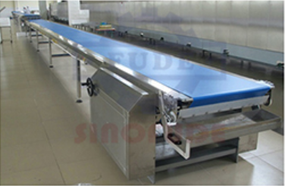
MAQUINARIAS Y HERRAMIENTAS
CINTAS DE ENFRIAMIENTO
MARCA | SINOFUDE
ORIGEN | Shangai, China |  |  | }
PROVEEDOR | Shanghai Fude Machinery Manufacturing Co., Ltd.
MATERIAL | Acero Inoxidable
FUENTE DE ALIMENTACIÓN | Eléctrica | 5 | minutos
ANCHO | 1 metro | 4 | m/min
LARGO | 13 metros | 20 | metros
POTENCIA | 3 kW
VOLTAJE | 220-380V
VELOCIDAD | Personalizable
PRECIO (VENTA) | Esperando cotización

https://spanish.alibaba.com/product-detail/Stainless-Steel-Mesh-Belt-Air-Cooling-1601513036835.html?spm=a2700.7724857.0.0.15816165Yk3P9n

MÁQUINA ROTATIVA RALEM 600
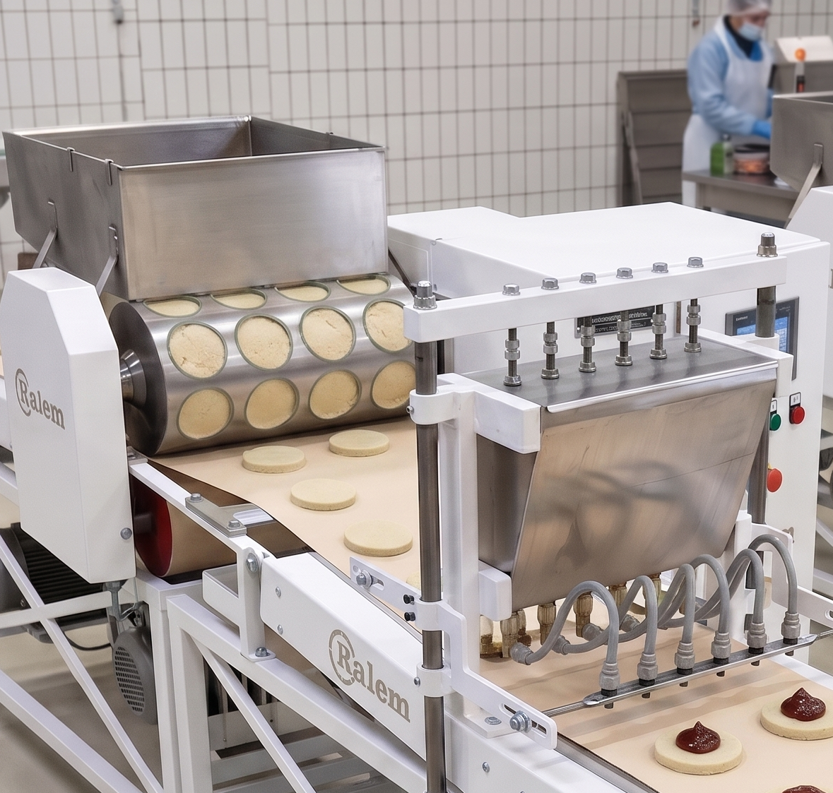
MAQUINARIAS Y HERRAMIENTAS
EQUIPO: MÁQUINA DE MOLDEO ROTATIVO + DULCERA + CINTA DE TRANSFERENCIA
MARCA | Ralem
MODELO | Rotativa R800
ORIGEN | San Justo, Provincia de Buenos Aires
PROVEDOOR | Ralem Máquinas y Hornos
MATERIAL | Acero inoxidable
ALIMENTACIÓN | Electricidad
ANCHO | 800 mm
ALTO | 2020 mm
LARGO | Personalizable
PESO | 450 kg
POTENCIA | 2,5 kw
VOLTAJE | 220 V
CAPACIDAD DE CARGA | 50 kg
PRECIO (VENTA) | Pedir cotización

DOSIFICADORA COVETECH
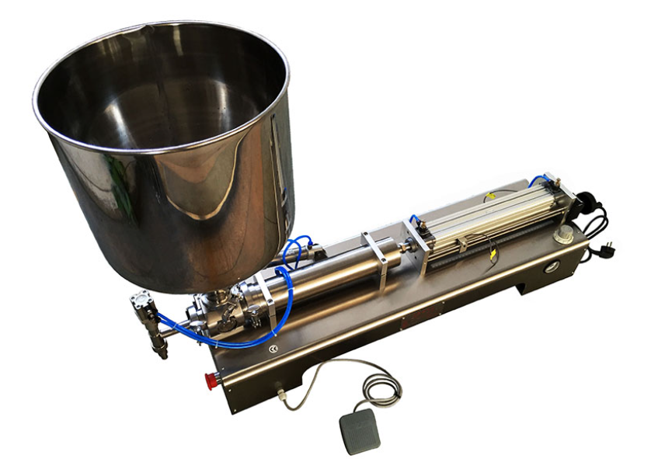
MAQUINARIAS Y HERRAMIENTAS
EQUIPO: DOSIFICADORA
MARCA | Indurpack
MODELO | G1WGD-1000
ORIGEN | Uruguay
PROVEDOOR | Indurpack S.R.L
MATERIAL | Acero inoxidable
ANCHO | 300 mm
LARGO | 1160 mm
ALTO | 450 mm
CAPACIDAD TOLVA | 40 L
ALIMENTACIÓN | 220 V / 50Hz + Aire comprimido
PRESIÓN DE AIRE | 0,4 - 0,6 MPa
POTENCIA | 100 W
CAPACIDAD | 10-30 dosificaciones/min
RANGO DOSIFICACIÓN | 100-1000 mL
PRECIO (VENTA) | Pedir cotización

ZORRA HIDRAÚLICA
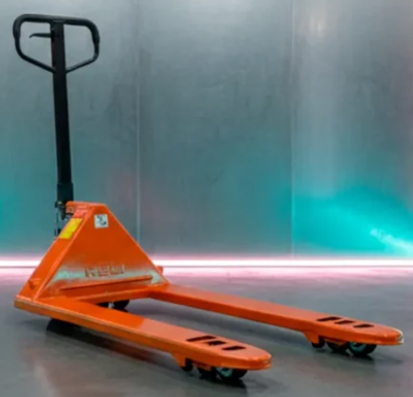
MAQUINARIAS Y HERRAMIENTAS
EQUIPO: ZORRA HIDRAÚLICA
MARCA | HELI
MODELO | BF25
ORIGEN | China
PROVEDOOR | MaquinariasIndependencia
TRANSMISIÓN | Automática
ANCHO | 685 mm
LARGO | 1560 mm
ALTO | 1200 mm
DISTANCIA INTERNA ENTRE UÑAS | 390 mm
CAPACIDAD DE CARGA | 2500 kg
PRECIO (VENTA) | $450,000.00

FERMENTADOR NKF - 36RS
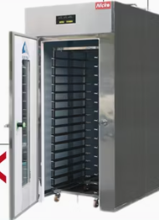
MAQUINARIAS Y HERRAMIENTAS |  |  |  | Sección Operativa | Producción (kg/año) | Hs activas/año | Producción (kg/h) | Semielaborado
EQUIPO: FERMENTADOR |  |  |  |  |  |  |  |  | Panes | Budines
MARCA | Nick Technology |  |  | Batido | 395,371 | 3,824 | 103 | Batido (masa) | 40.00% | 60.00%
MODELO | NKF-36RS |  |  | Dosificado | 395,371 | 3,824 | 103 | Masa | 40.00% | 60.00%
ORIGEN | China | Pan por bandeja | 4 | Fermentado | 395,371 | 3,824 | 103 | Panificado en molde | 40.00% | 60.00%
PROVEEDOR | BestBake Machinery Technology (Zhaoqing) Co.,Ltd | Capacidad panes fermentador | 72 | Horneado | 343,973 | 3,824 | 90 | Panificado en molde | 40.00% | 60.00%
MATERIAL | Acero inoxidable | Capacidad fermentador [kg] | 28.8 | Enfriado | 319,895 | 3,824 | 84 | Panificado en molde | 40.00% | 60.00%
ANCHO | 580 mm | Capacidad fermentador [kg/h] | 38.4 | Envasado | 319,895 | 3,824 | 84 | Empaque (Cajas) | 40.00% | 60.00%
LARGO | 980 mm
ALTO | 2050 mm
PESO | 150 kg
POTENCIA | 1,8 kw
VOLTAJE | 220/50 V/HZ
CAPACIDAD DE BANDEJAS | 18
PRECIO (VENTA) | USD 2.000

Carros
MAQUINARIAS Y HERRAMIENTAS |  |  |  |  |  |  | Sección Operativa | Producción (kg/año) | Hs activas/año | Producción (kg/h) | Semielaborado
EQUIPO: Carros y chapas |  |  |  |  |  |  |  |  |  |  |  | Panes | Budines
MARCA |  | 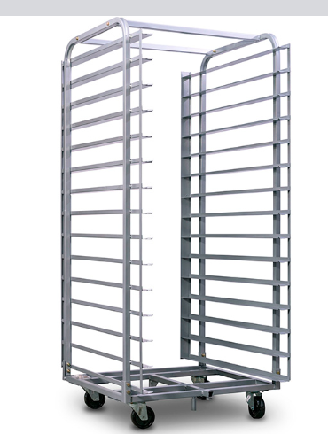 |  |  |  |  | Batido | 395,371 | 3,824 | 103 | Batido (masa) | 40.00% | 60.00%
MODELO |  |  |  | 15 divisiones 40 x 60 cm |  |  | Dosificado | 395,371 | 3,824 | 103 | Masa | 40.00% | 60.00%
ORIGEN |  |  |  |  |  |  | Fermentado | 395,371 | 3,824 | 103 | Panificado en molde | 40.00% | 60.00%
PROVEDOOR | meli |  |  |  |  |  | Horneado | 343,973 | 3,824 | 90 | Panificado en molde | 40.00% | 60.00%
MATERIAL |  |  | Pan por bandeja | 4 | Budín por bandeja | 15 | Enfriado | 319,895 | 3,824 | 84 | Panificado en molde | 40.00% | 60.00%
ANCHO |  |  | Capacidad carro | 60 | Capacidad carro | 225 | Envasado | 319,895 | 3,824 | 84 | Empaque (Cajas) | 40.00% | 60.00%
LARGO |  |  | Capacidad carro [kg] | 27 | Capacidad carro [kg] | 40.5
ALTO |  |  | Producción enfriado [kg/h] | 33.6 | Producción enfriado [kg/h] | 50.4
COLUMNA |  |  | Carros necesarios | 2 | Carros necesarios | 2
ALIMENTACIÓN |  |  | Total carros |  | 4
POTENCIA
CAPACIDAD
PESO
PRECIO (VENTA)

